关系图
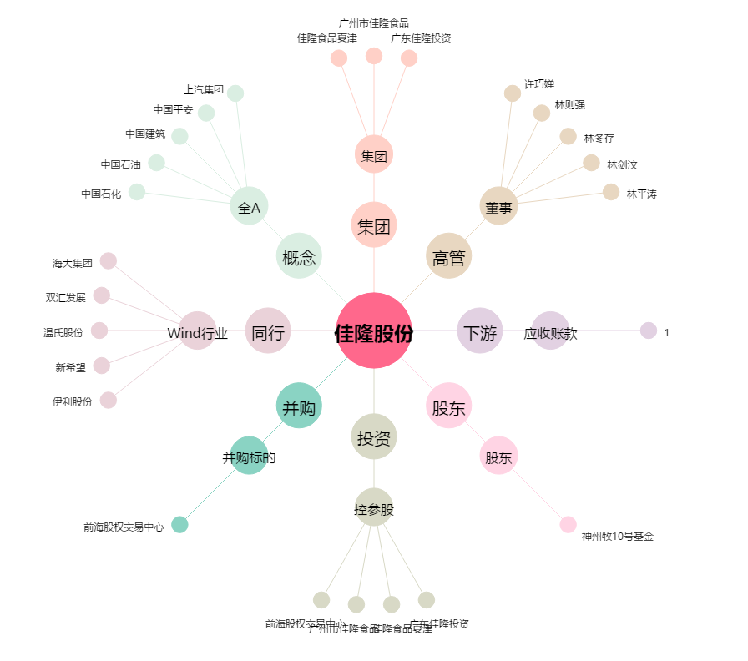
佳隆股份[002495.SZ] - 关系概览图

